基本框架
Client
1.战斗演播
2.生成操作数据
3.基于数据进行验算，生成战报
逻辑与表现解耦，战中无通信，无需繁琐的同步机制
Server
1.战斗校验
2.发送演播所需的数据
3.收集演播操作
强验证，交互部分仅需校验操作，防挂能力强

BattleLogic
1.基于lua实现的逻辑模块
2.双端共用
3.双端支持热更，灵活便捷
一次开发，双端生效

C
S
请求战斗逻辑数据

回传逻辑数据，初始化战斗表现

演播战斗，记录玩家操作

演播结束，发送操作数据请求战斗结果

收集操作数据，和逻辑数据，执行战斗校验

回传战斗结果和奖励

显示战斗结果，
基于数据验算，生成战报

战斗逻辑同步
同步工具已经写好，直接调用即可


新同步的代码默认会同步到该目录下
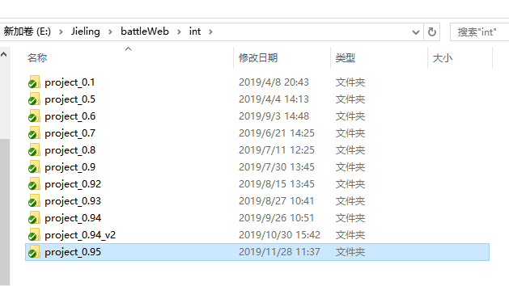

提交即可
通知后端同学同步逻辑即可

战斗数据调试
当后端出现战斗异常时，表明战斗报错并被服务器捕获
找到logerror文件下的日志
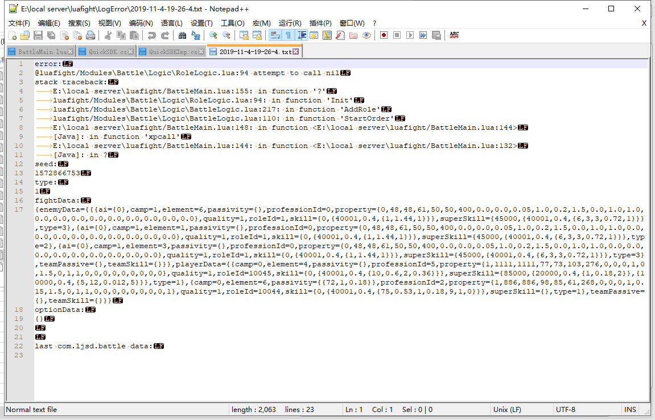

错误日志会保留错误堆栈信息
本场战斗的数据
以及前5场战斗的数据

打开战斗逻辑工程
用vscode打开本地服务器工程下的luafight文件夹

编辑BattleMain | 参考代码：
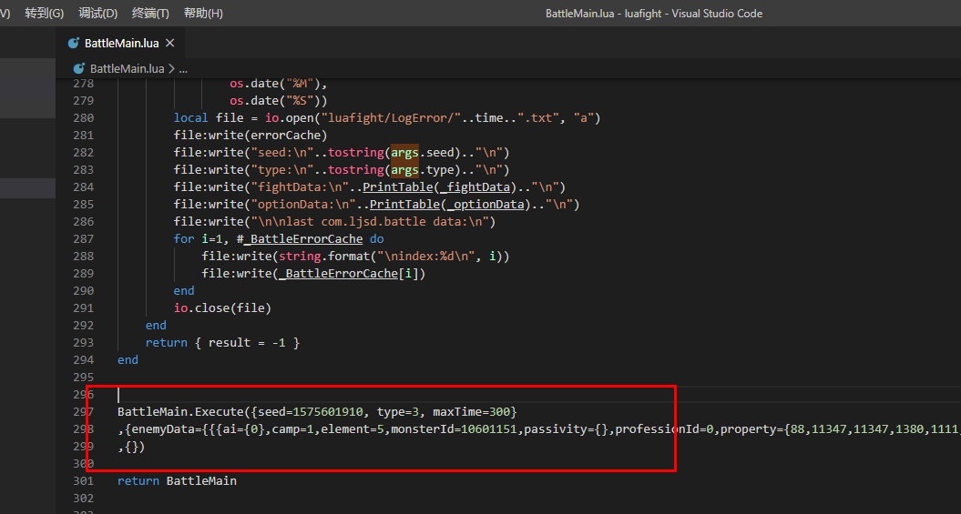
 | BattleMain.Execute({seed=1575601910, type=3, maxTime=300},"战斗数据",{})

下载codeRunner插件，右键运行BattleMain
即可运行战斗逻辑
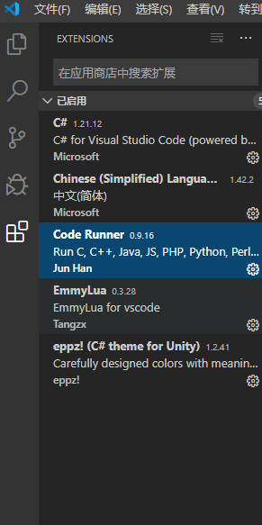
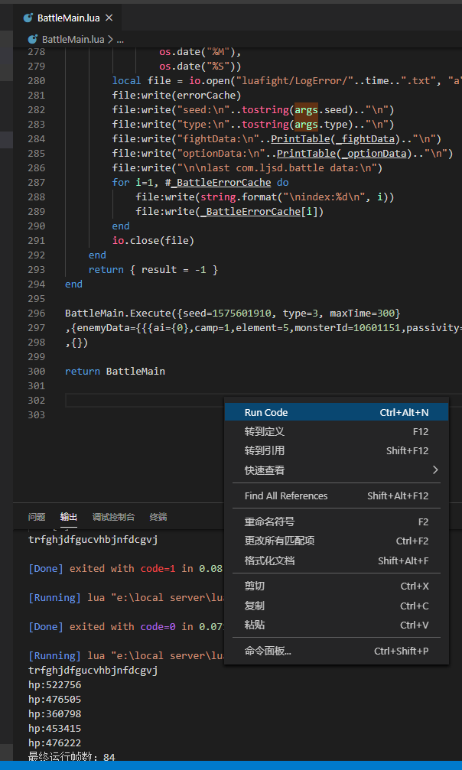

战斗逻辑数据在客户端每打完一场战斗之后会打印出来

上一条日志是战斗数据
下一条是随机数种子
把上述数据拷贝到BattleMain.Execute方法作为参数即可

战斗日志调试
当前后端计算出来的战斗结果不一致时，需要通过对比前后端战斗日志来查找差异部分
前端部分
打开BattleLogic文件，修改IsOpenBattleRecord 为true
或者在战斗开始之前某个地方修改该变量
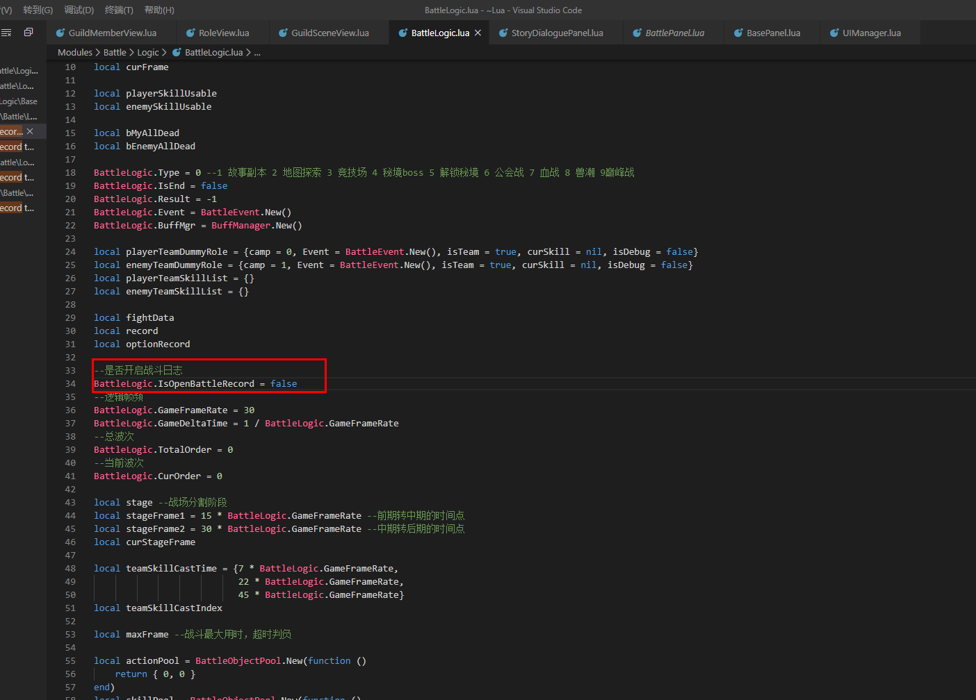

然后随意进入一场战斗，注意不要一键跳过
然后在项目的该文件夹下会生成战斗日志文件
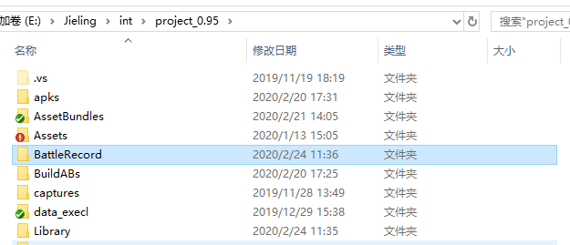

后端部分
打开本地服务器工程，找到BattleMain
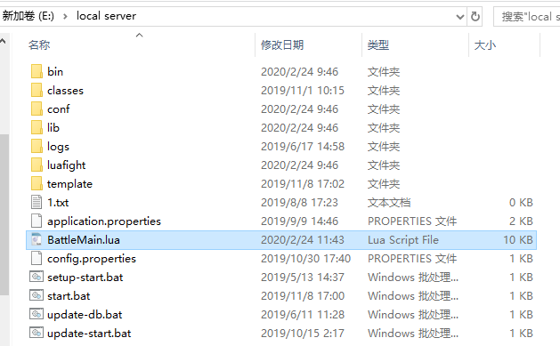

修改变量，重启本地服务器
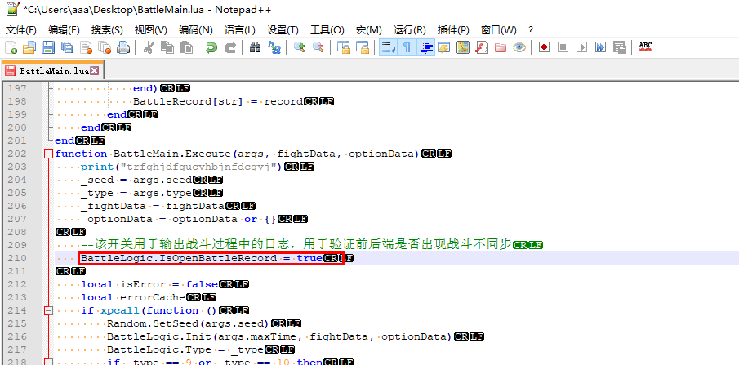

运行项目，连接本地服务器，进入一场有后端计算的战斗
注意不要一键跳过
这时候看到后端也生成了战斗日志
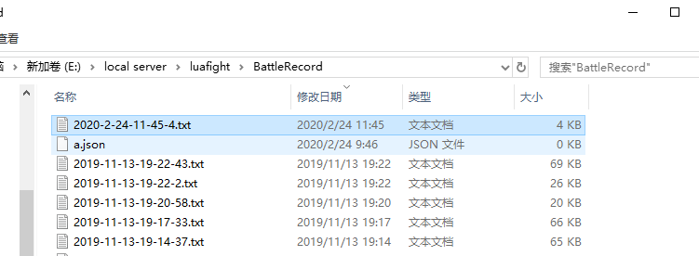

用对比工具打开前后端战斗日志，进行对比，即可对比前后端差异
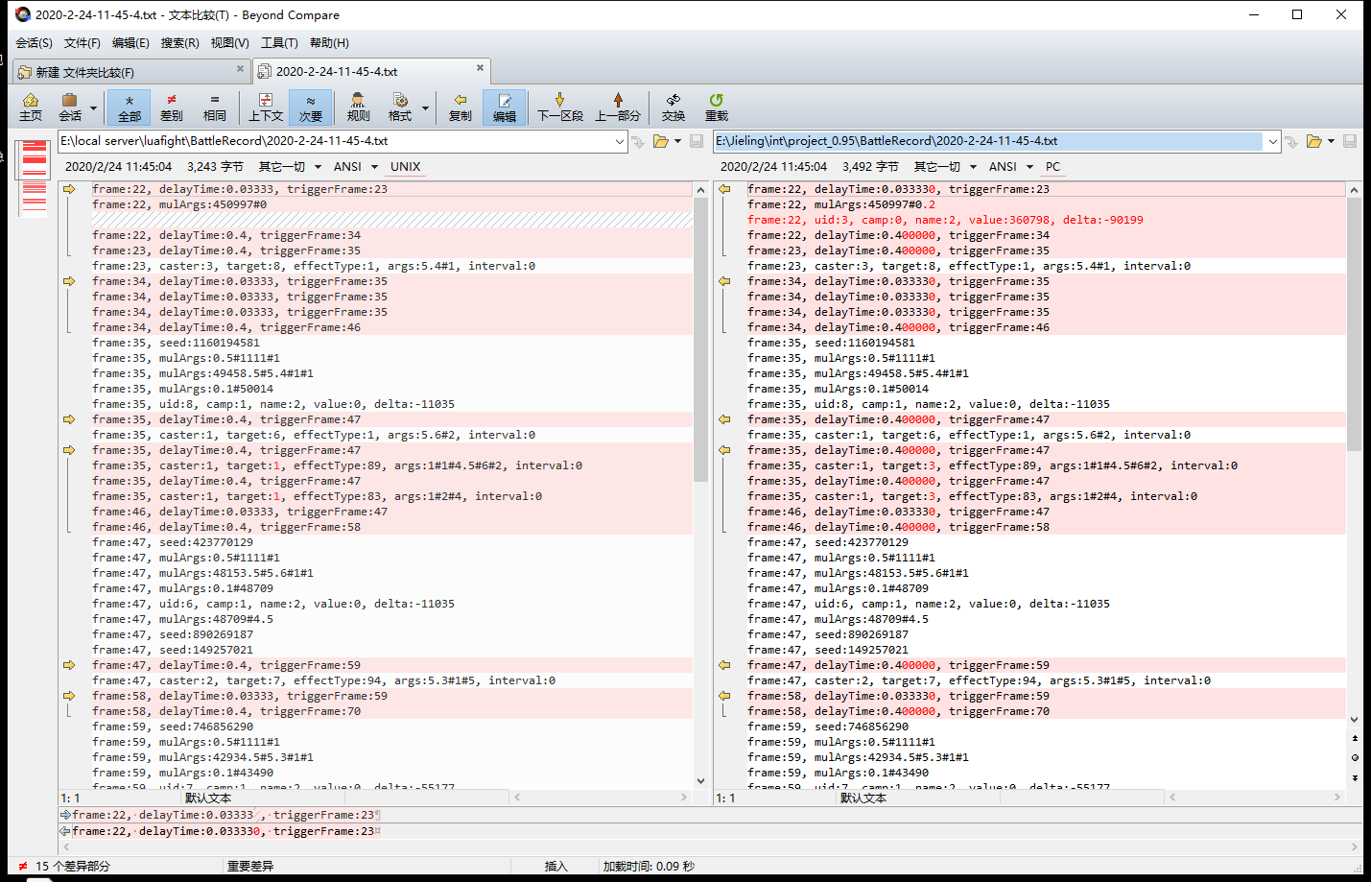

大部分前后端不同步是由于代码，配置不同步造成的，因而如果出现不一致先检查配置，代码是否同步

前端战斗架构
双方异妖在战斗中只体现其技能，异妖技能和人物技能相同都是通过Effect造成各个角色属性或者buff的变化。
BattleLogic

持有BuffManager的引用

异妖Skill
BuffManager
每个角色的逻辑

RoleLogic

每个角色都有一个logic和data，logic持有Data的引用
管理战斗中所有buff对象，驱动buff的生效和销毁。

管理
RoleData
管理
管理

被动技能，技能的效果和Buff最终都造成人物属性的变化
Skill

技能通过Effct改变自身或其他人物的属性和buff
Buff

Passive

Effect

